分岐網羅①
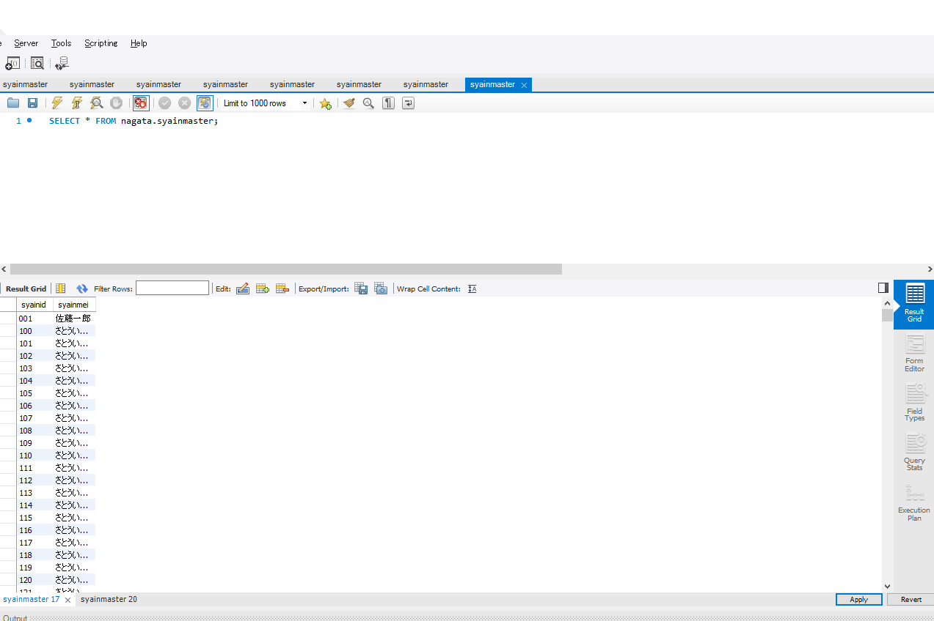
分岐網羅チェック
社員マスタの空きチェック(OKパターン)

 | ▼登録直前のデータベース
 | ※社員IDが100~999まで登録されている
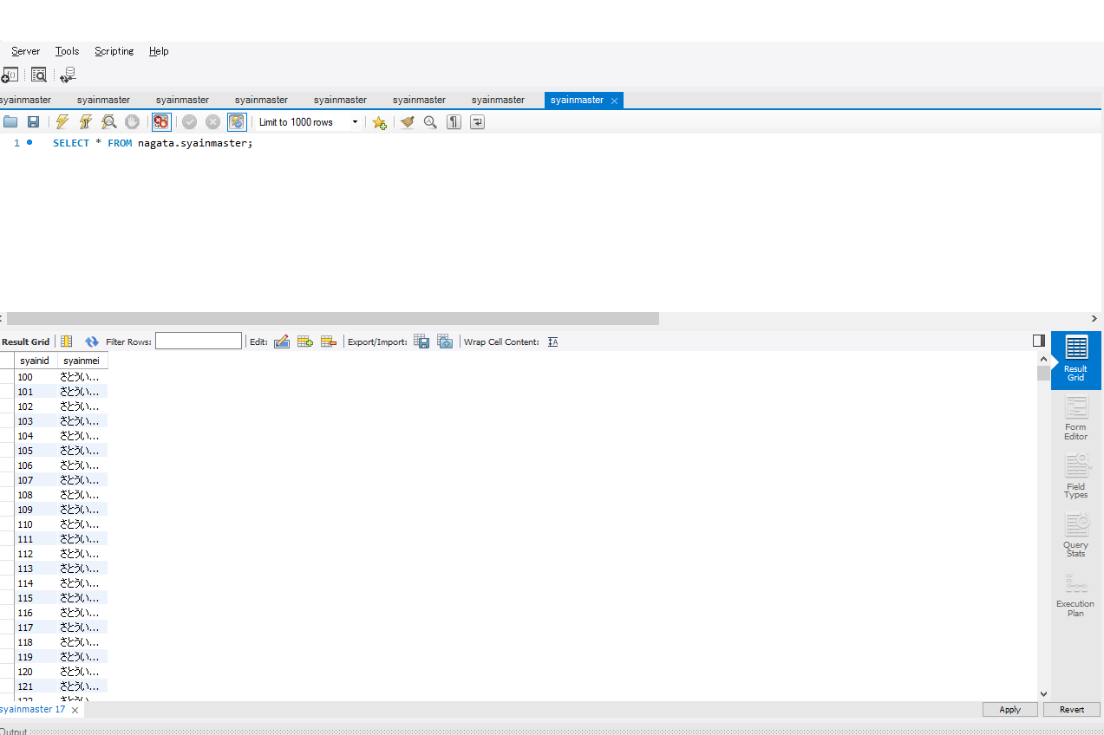
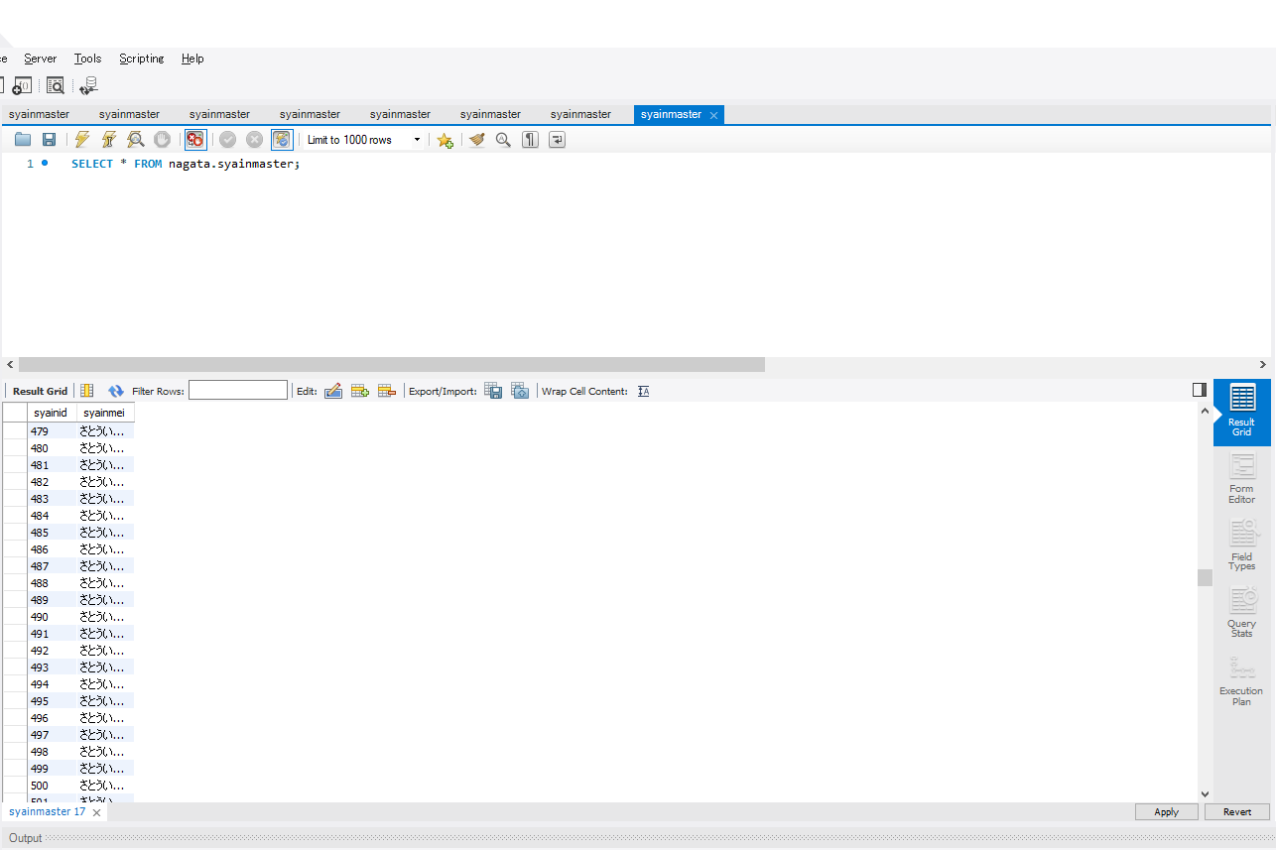

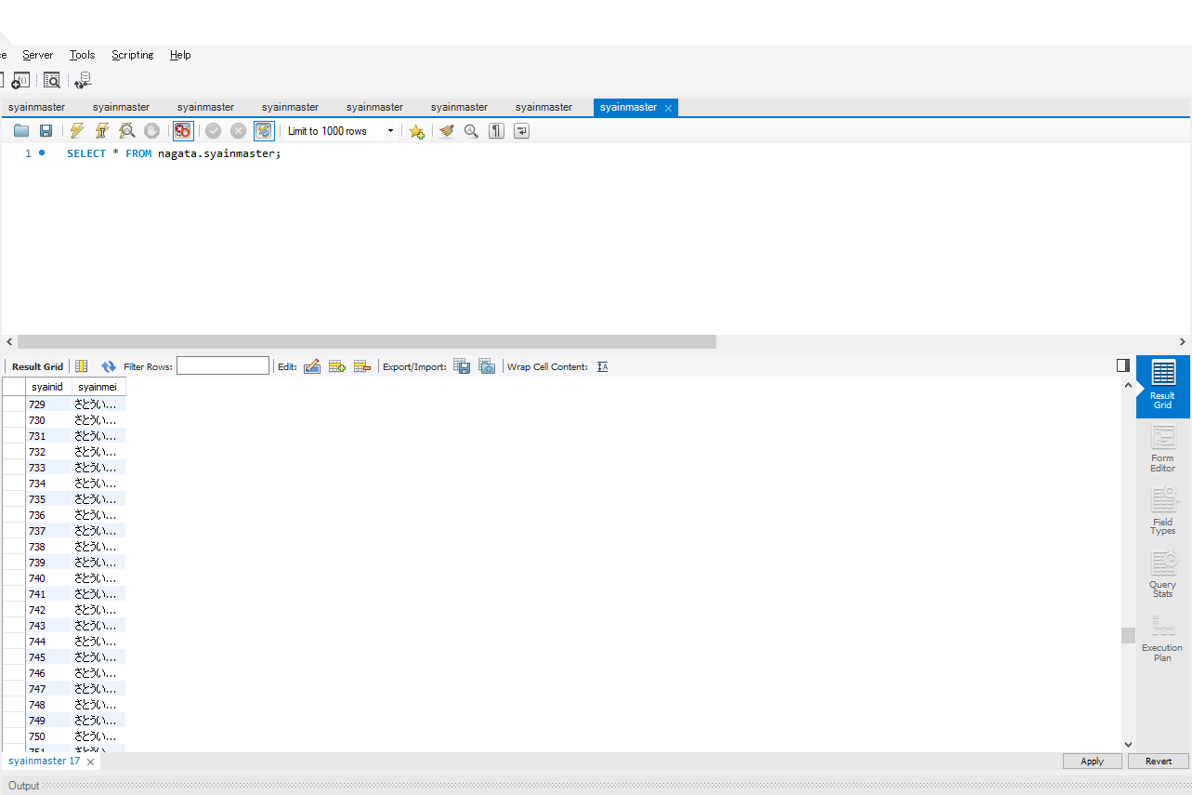


 | ▼登録ボタン押下直前の画面
 | ※社員IDが半角数字3桁で入力されている
 | ※苗字、名前が全角文字256文字以内で入力されている
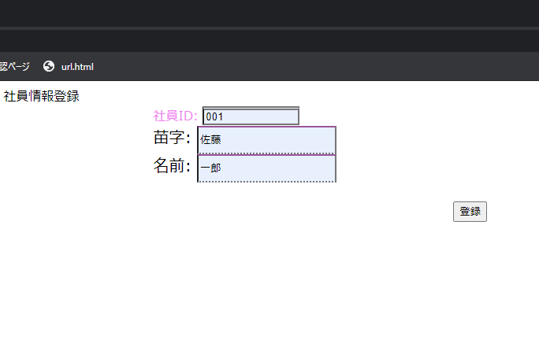

入力したら押下

 | ▼登録ボタン押下直後の画面
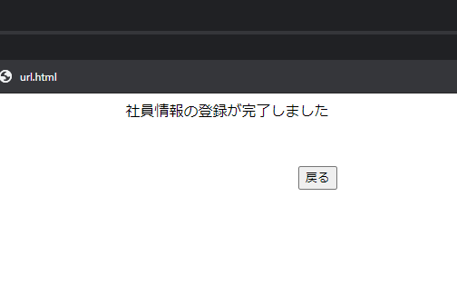

 | ▼登録直後のデータベース
 | ※「登録ボタン押下直前の画面」で入力した値が登録されている

分岐網羅②
分岐網羅チェック
社員マスタの空きチェック(NGパターン)

 | ▼登録直前のデータベース
 | ※社員IDが001~999まで使用されている
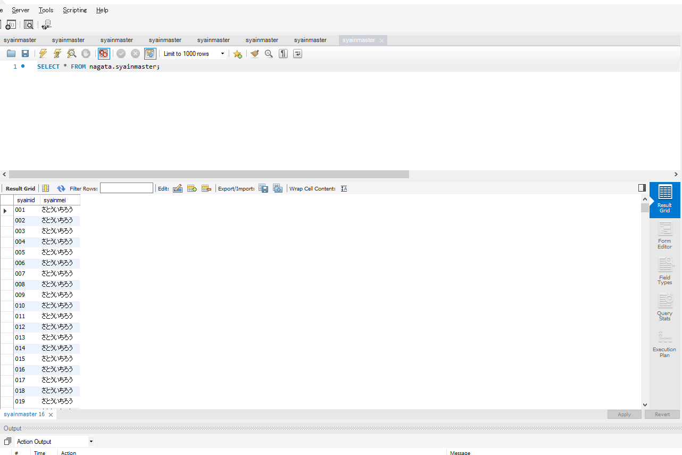
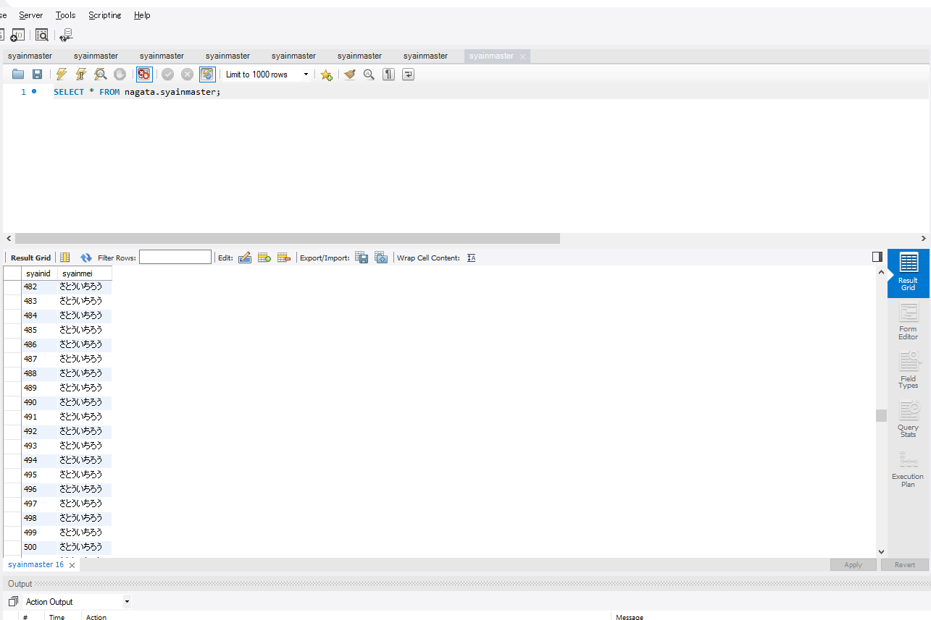


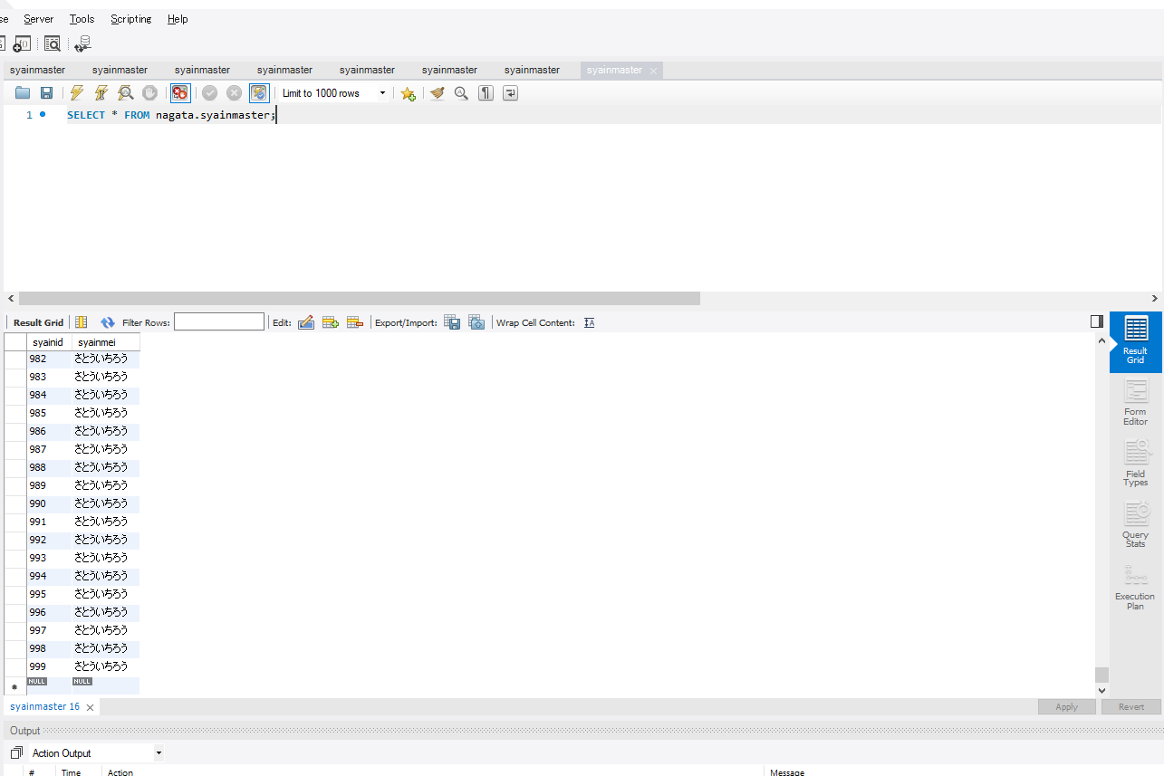

 | ▼登録ボタン押下直前の画面
 | ※社員IDが半角数字3桁で入力されている
 | ※苗字、名前が全角文字256文字以内で入力されている
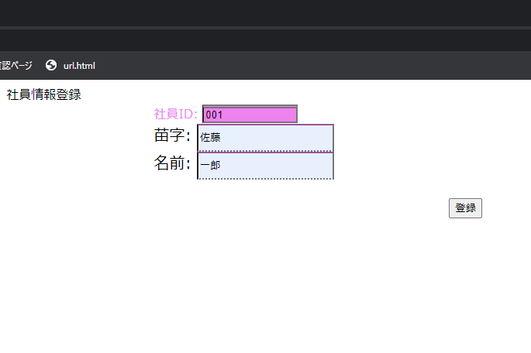

 | ▼登録ボタン押下直後の画面
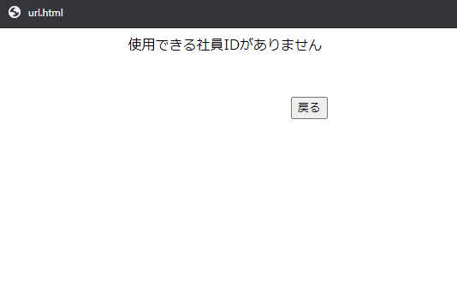

 | ▼登録ボタン押下直後のデータベース
 | ※「登録ボタン押下直前の画面」で入力された値が登録されていない

条件網羅①
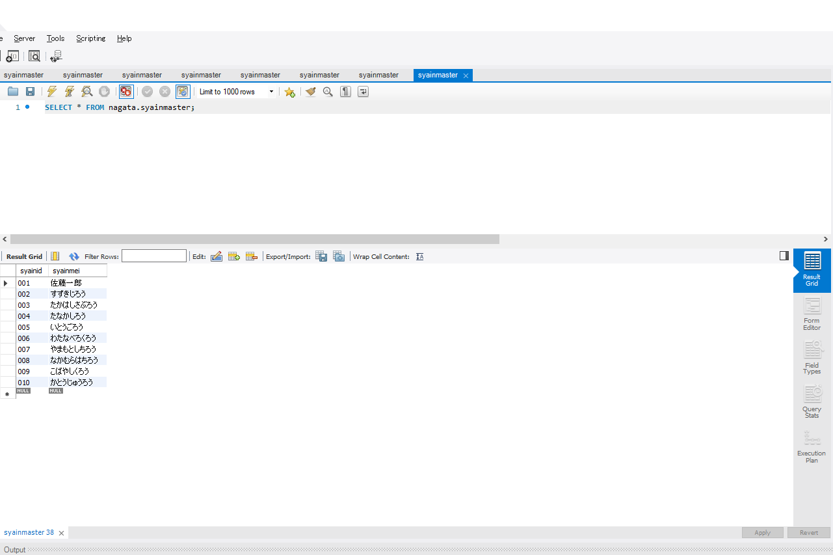
条件網羅チェック
入力欄の入力チェック(OKパターン)

 | ▼登録直前のデータベース
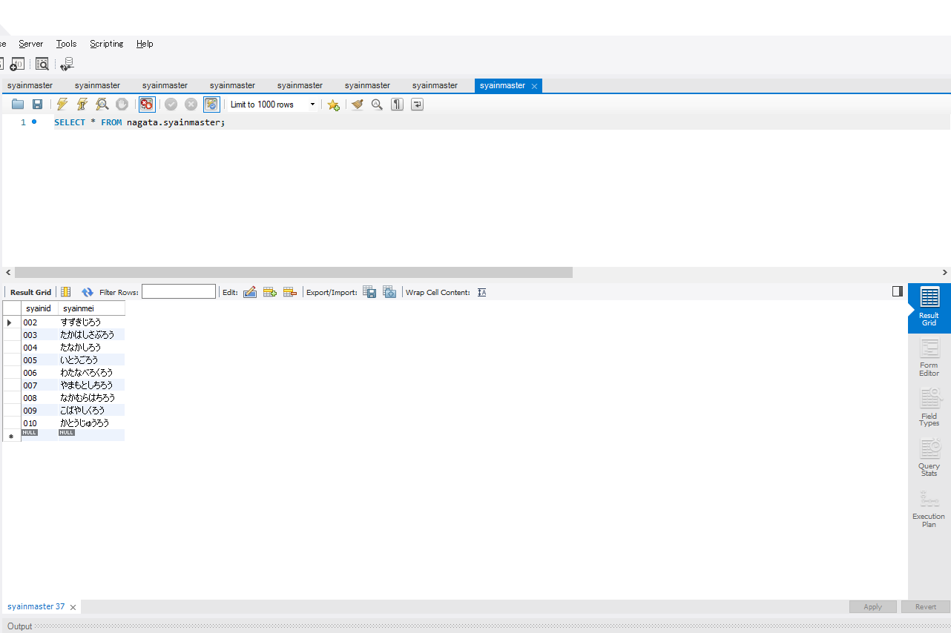

 | ▼登録ボタン押下直前の画面
 | ※すべての入力欄に入力されている
 | ※社員IDが半角数字3桁で入力されている
 | ※苗字、名前が全角文字256文字で入力されている


入力したら押下

 | ▼登録ボタン押下直後の画面
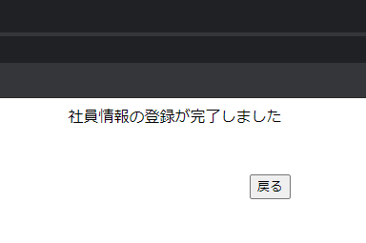

 | ▼登録直後のデータベース
 | ※「登録ボタン押下直前の画面」で入力された値が登録されている

条件網羅②
条件網羅チェック
入力欄の入力チェック(NGパターン)

 | ▼登録直前のデータベース

 | ▼登録ボタン押下直前の画面
 | ※社員IDが入力されていない
 | ※苗字、名前が全角文字256文字で入力されている
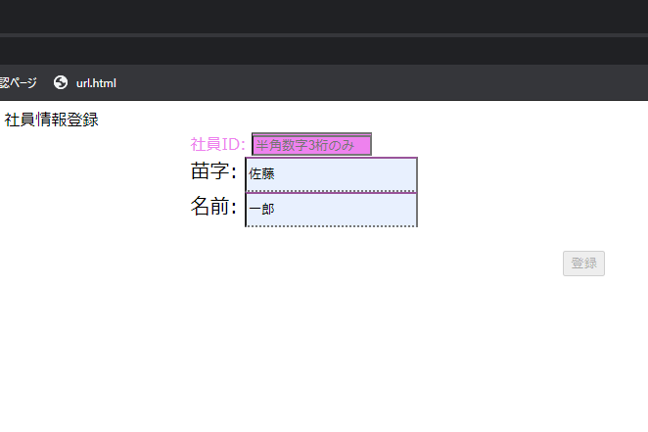

社員ID未入力のため押下不可

 | ▼登録ボタン押下直後の画面
 | ※登録ボタンが押下できないため、画面が変わらない

 | ▼登録直後のデータベース
 | ※「登録ボタン押下直前の画面」で入力された値が登録されていない

入力文字種別①
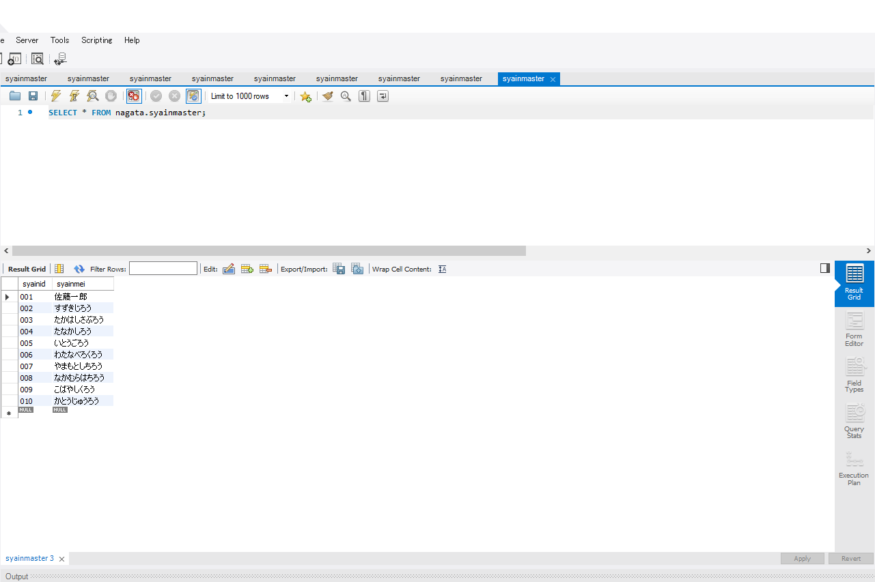
入力文字種別
半角数字の使用可能チェック(OKパターン)

 | ▼登録直前のデータベース
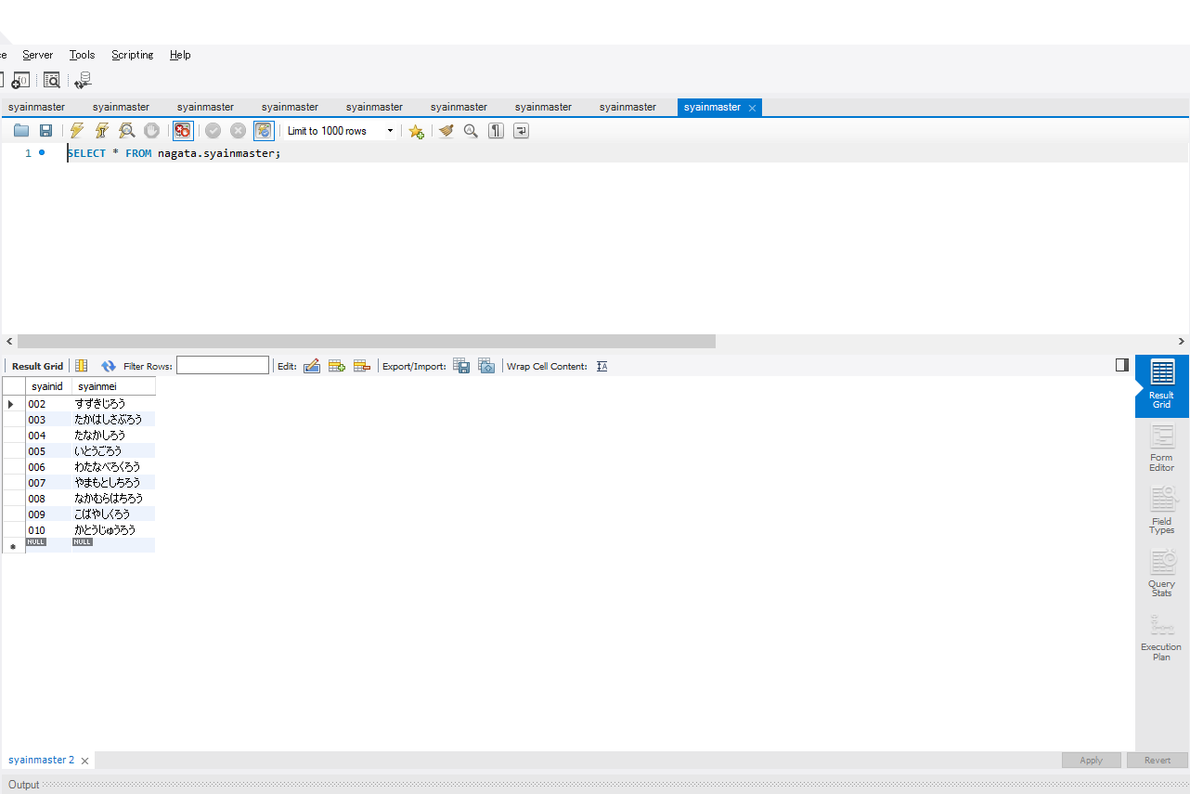

 | ▼登録ボタン押下直前の画面
 | ※社員IDが半角数字3桁で入力されている
 | ※苗字、名前が全角文字256文字以内で入力されている
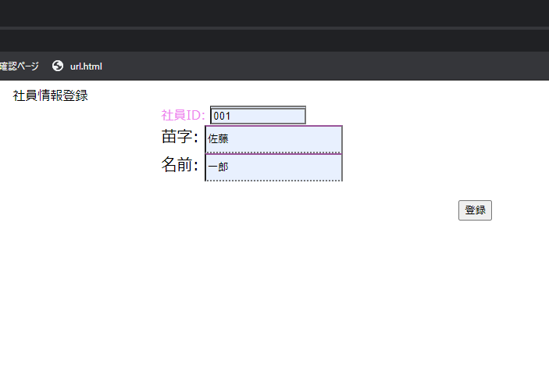

入力したら押下

 | ▼登録ボタン押下直後の画面
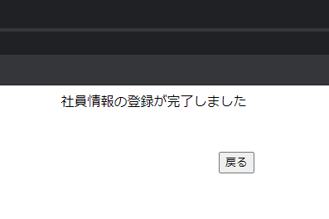

 | ▼登録直後のデータベース
 | ※「登録ボタン押下直前の画面」で入力された値が登録されている

入力文字種別②

入力文字種別
ひらがなの使用可能チェック(NGパターン)

 | ▼登録直前のデータベース

 | ▼登録ボタン押下直前の画面
 | ※社員IDがひらがな3文字で入力されている
 | ※苗字、名前が全角文字256文字以内で入力されている


入力したら押下

 | ▼登録ボタン押下直後の画面
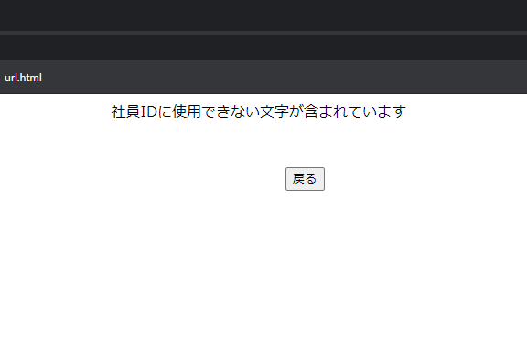

 | ▼登録直後のデータベース
 | ※「登録ボタン押下直前の画面」で入力された値が登録されていない

限界値①

限界値
社員IDの値の下限チェック(OKパターン)

 | ▼登録直前のデータベース
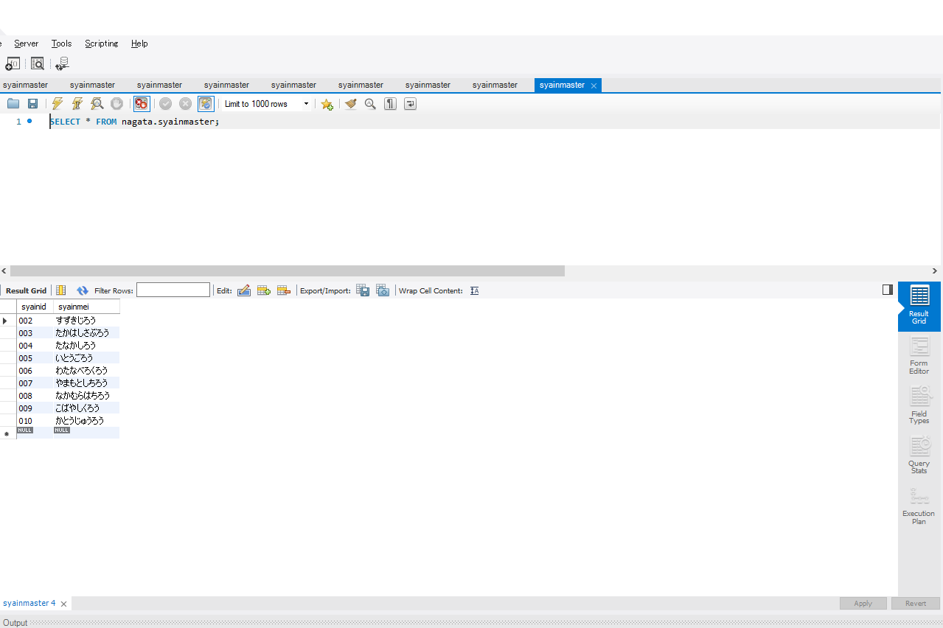

 | ▼登録ボタン押下直前の画面
 | ※社員ID:000以外が入力されている
 | ※社員IDが半角数字3桁で入力されている
 | ※苗字、名前が全角文字256文字以内で入力されている
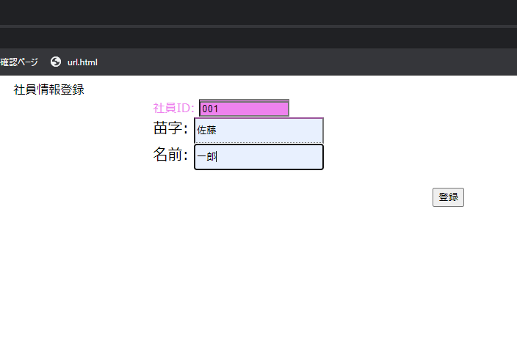

入力したら押下

 | ▼登録ボタン押下直後の画面
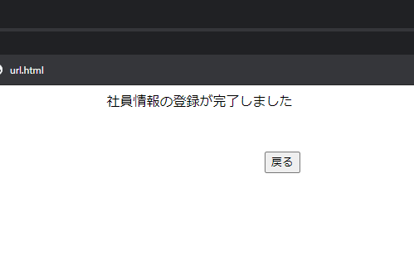

 | ▼登録直前のデータベース
 | ※「登録ボタン押下直前の画面」で入力された値が登録されている

限界値②
限界値
社員IDの値の下限チェック(NGパターン)

 | ▼登録直前のデータベース

 | ▼登録ボタン押下直前の画面
 | ※社員ID:000が入力されている
 | ※苗字、名前が全角文字256文字以内で入力されている
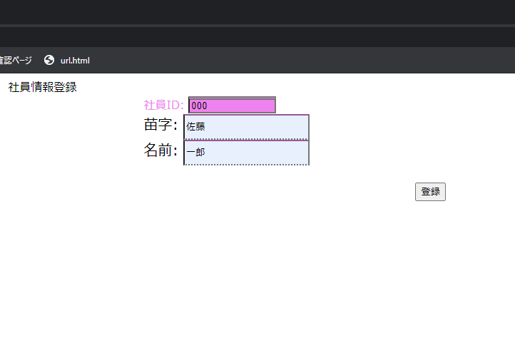

入力したら押下

 | ▼登録ボタン押下直後の画面
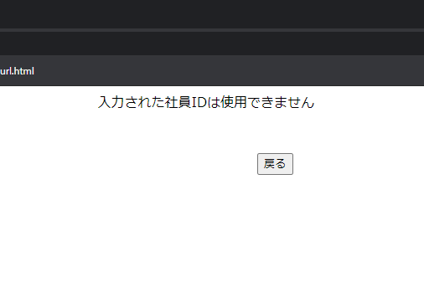

 | ▼登録直前のデータベース
 | ※「登録ボタン押下直前の画面」で入力された値が登録されていない

